了解圖表資料
組織圖 - 資料視覺化工具增益集
了解如何使用這個組織圖範例中的資料欄。
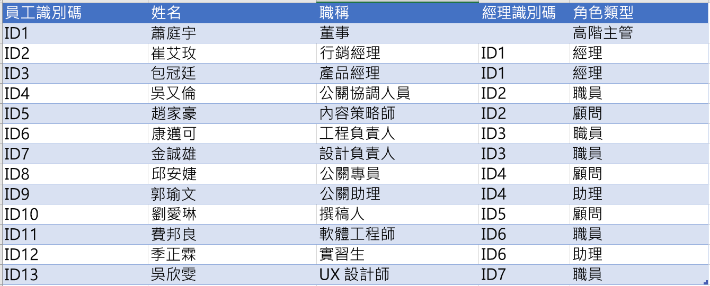
員工識別碼
此欄中的值應可唯一識別員工。例如 1,2,3… 或 S100, S101, D501, D502 等等。 這是必要欄位。

姓名
員工姓名。

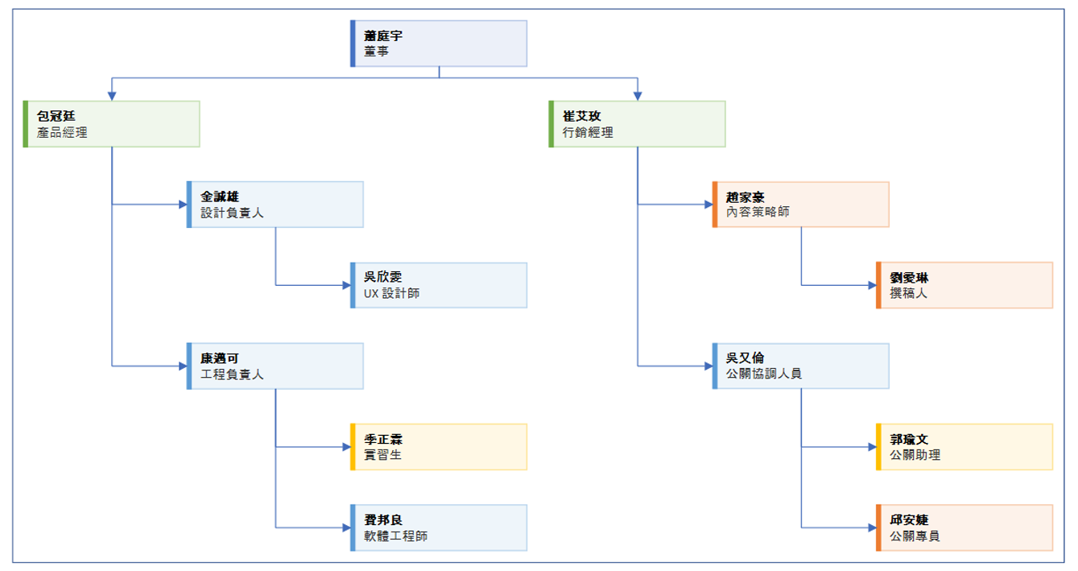
職稱
組織中的員工職稱。此個人報告對象的員工識別碼。 例如，對於直接向高階主管報告的兩個人，在經理識別碼欄位中，範例資料顯示為 "ID1"。

經理識別碼
此個人報告對象的員工識別碼。 例如，對於直接向高階主管報告的兩個人，在經理識別碼欄位中，範例資料顯示為 "ID1"。

角色類型
在此欄中新增角色類型關鍵字。此欄包含 Visio 中預先定義色彩的清單。 建議採用：從下拉式清單中的可用值選取角色類型值。

開始使用 >

Visio 試用版
立即試用
想要在 Visio 中嘗試編輯圖表嗎？
免費試用 Visio 方案 1/方案 2！

